탑 시간 계산기
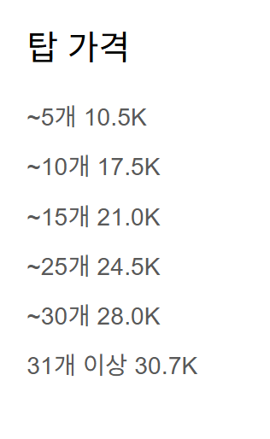
여기만입력

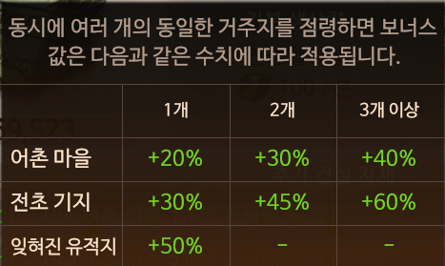
분당 시멘트 생산량 |  | 160 |  | 도시 | 갯수 | 받는거
점유도시 | 헬기장 | 100 |  | 헬기장 | 1 | 100
6 | 2 | 30 |  | 6 | 1 | 20
7 | 1 | 30 |  | 6 | 2 | 30
8 |  | 0 |  | 6 | 3 | 40
 |  |  |  | 7 | 1 | 30
필요시멘트 | 남은시간(분) | 남은시간(시간) |  | 7 | 2 | 45
52,500 | 328.1 | 5.5 |  | 7 | 3 | 60
탑 가격 | 현재 갯수 | 앞으로지을거 |  | 8 | 1 | 50
탑갯수 | 24 | 2
현재 시멘트 | 남은 시멘트 | 남은시간(분) | 남은시간(시간)
37,500 | 15,000 | 93.8 | 1.6

